상품제안서
학사달력[독판230*165] | 상품코드: F05264

 |  |  |  |  |  |  | 02-412-0044 | www.easy1.co.kr
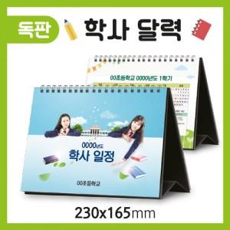

【상세/제작정보】

【인쇄/포장옵션】 | 풀칼라 / 카렌다 무지봉투[별도]

【공급단가】 | 수량 | 1,000~ | 2,000~ | 3,000~ | 5,000~ | 10,000~
*VAT별도 | 단가 | 1,350원 | 1,300원 | 1,250원 | 1,200원 | 1,170원

【상품 URL】 | http://www.easy1.co.kr/src/goods_detail.php?gdno=5264

